Semáforo
...
% de Positividad | Promedio de Número de pruebas por 1,000 habitantes por día. | Porcentaje acumulado de vacunación segundas dosis en mayores de 12 años | Incidencia de casos confirmados de COVID-19 por 100,000 habitantes en los últimos 14 días | Puntaje total | Rango del semáforo
11.78 | 2.76 | 100.58 | 454.66 | 7.5 | >7 y <=10.5 Naranja | Total de municipios según color
15.58 | 0.99 | 67.65 | 216.34 | 9.5 | >7 y <=10.5 Naranja
15.1 | 0.85 | 83.78 | 179.62 | 8.5 | >7 y <=10.5 Naranja | Amarillo | Naranja | Rojo
6.67 | 0.51 | 89.62 | 47.3 | 7.5 | >7 y <=10.5 Naranja | 66 | 235 | 39
14.44 | 0.35 | 53.16 | 70.82 | 10 | >7 y <=10.5 Naranja
14.73 | 0.31 | 47.47 | 64.33 | 10 | >7 y <=10.5 Naranja
11.47 | 0.29 | 51.44 | 47.1 | 9 | >7 y <=10.5 Naranja
18.2 | 1.01 | 69.49 | 257.97 | 9.5 | >7 y <=10.5 Naranja
16.96 | 0.22 | 75.88 | 51.29 | 9 | >7 y <=10.5 Naranja
16.45 | 0.22 | 38.71 | 49.86 | 11 | > 10.5 Rojo
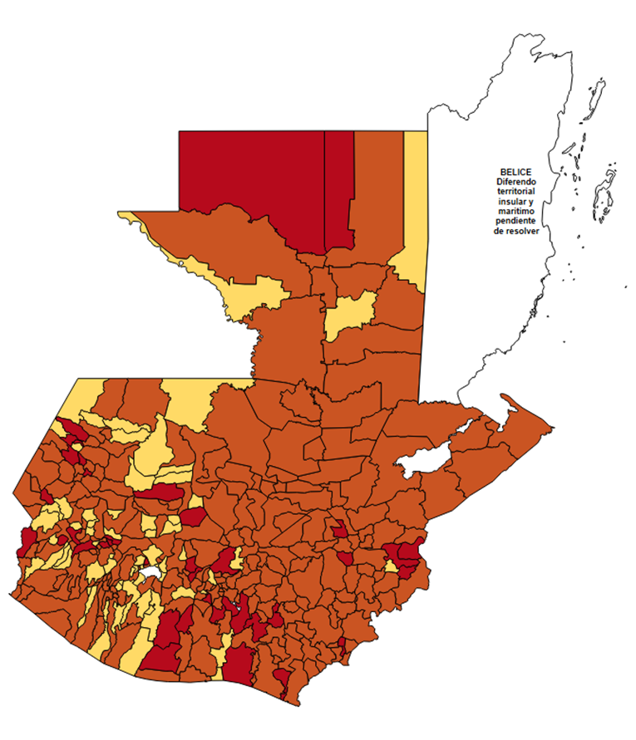
3.93 | 0.93 | 66.22 | 51.43 | 6.5 | >3.5 y <=7 Amarillo
5.24 | 0.8 | 43.48 | 58.63 | 10 | >7 y <=10.5 Naranja
20.3 | 1.44 | 79.19 | 408.03 | 8.5 | >7 y <=10.5 Naranja
25.64 | 0.46 | 60.09 | 164.81 | 11.5 | > 10.5 Rojo
17.47 | 0.57 | 53.48 | 139.29 | 10.5 | >7 y <=10.5 Naranja
15.78 | 0.26 | 60.66 | 58.41 | 11 | > 10.5 Rojo
16.78 | 0.56 | 57.16 | 131.55 | 10.5 | >7 y <=10.5 Naranja
9.88 | 0.9 | 74.44 | 124.06 | 7.5 | >7 y <=10.5 Naranja
9.02 | 0.69 | 57.71 | 86.81 | 9 | >7 y <=10.5 Naranja
23.19 | 0.82 | 37.38 | 264.83 | 10.5 | >7 y <=10.5 Naranja
14.58 | 0.43 | 48.53 | 87.73 | 9.5 | >7 y <=10.5 Naranja
13.19 | 0.48 | 55.48 | 88.77 | 9.5 | >7 y <=10.5 Naranja
13.16 | 0.2 | 51.86 | 36.57 | 9 | >7 y <=10.5 Naranja
9.26 | 1.36 | 55.48 | 176.8 | 8.5 | >7 y <=10.5 Naranja
6.5 | 0.64 | 52.54 | 57.8 | 9 | >7 y <=10.5 Naranja
7.5 | 2.43 | 82.39 | 255.64 | 7.5 | >7 y <=10.5 Naranja
15.19 | 0.81 | 76.56 | 172.12 | 8.5 | >7 y <=10.5 Naranja
24.17 | 0.43 | 61.14 | 145.52 | 10.5 | >7 y <=10.5 Naranja
3.23 | 0.28 | 57.56 | 12.79 | 6 | >3.5 y <=7 Amarillo
14.29 | 0.2 | 65.58 | 40.56 | 9 | >7 y <=10.5 Naranja
7.75 | 0.27 | 59.83 | 29.3 | 9 | >7 y <=10.5 Naranja
18.89 | 0.73 | 77.92 | 194.02 | 9 | >7 y <=10.5 Naranja
13.92 | 0.95 | 80.53 | 185.01 | 7.5 | >7 y <=10.5 Naranja
12.07 | 0.47 | 68.13 | 79.04 | 9.5 | >7 y <=10.5 Naranja
14.71 | 0.19 | 84.75 | 38.9 | 8 | >7 y <=10.5 Naranja
11.11 | 0.07 | 21.91 | 11.09 | 9 | >7 y <=10.5 Naranja
33.67 | 0.67 | 56.11 | 317.27 | 11 | > 10.5 Rojo
19.59 | 0.44 | 61.28 | 119.56 | 10.5 | >7 y <=10.5 Naranja
18.71 | 0.43 | 49.62 | 112.42 | 10.5 | >7 y <=10.5 Naranja
9.8 | 0.28 | 59.81 | 38.47 | 9 | >7 y <=10.5 Naranja
6.67 | 0.23 | 75.24 | 21.47 | 7 | >3.5 y <=7 Amarillo
8.73 | 0.69 | 68.26 | 84.88 | 9 | >7 y <=10.5 Naranja
6.33 | 0.17 | 46.95 | 14.74 | 8 | >7 y <=10.5 Naranja
14.98 | 0.2 | 47.92 | 42.15 | 9 | >7 y <=10.5 Naranja
16.23 | 0.18 | 46.55 | 41.1 | 11 | > 10.5 Rojo
10 | 0.09 | 49.34 | 12.63 | 7 | >3.5 y <=7 Amarillo
13.43 | 0.13 | 55.13 | 23.92 | 8 | >7 y <=10.5 Naranja
12.93 | 0.15 | 57.24 | 26.47 | 9 | >7 y <=10.5 Naranja
10.81 | 0.24 | 60.24 | 35.59 | 9 | >7 y <=10.5 Naranja
22.89 | 0.15 | 48.07 | 46.51 | 10 | >7 y <=10.5 Naranja
12.5 | 0.26 | 67.87 | 45.53 | 9 | >7 y <=10.5 Naranja
3.64 | 0.27 | 50.68 | 13.9 | 6 | >3.5 y <=7 Amarillo
9.76 | 0.14 | 48.38 | 18.61 | 8 | >7 y <=10.5 Naranja
10.1 | 0.2 | 51.23 | 28.11 | 9 | >7 y <=10.5 Naranja
10.75 | 0.32 | 62.33 | 48.47 | 9 | >7 y <=10.5 Naranja
22.61 | 0.28 | 65.8 | 87.64 | 11 | > 10.5 Rojo
8.59 | 0.38 | 87.33 | 46.26 | 8 | >7 y <=10.5 Naranja
9.71 | 0.76 | 54.71 | 103.95 | 9 | >7 y <=10.5 Naranja
23.67 | 0.45 | 46.5 | 149.59 | 11.5 | > 10.5 Rojo
11.54 | 0.21 | 55.88 | 34.73 | 9 | >7 y <=10.5 Naranja
18.18 | 0.21 | 43.7 | 53.2 | 11 | > 10.5 Rojo
12.82 | 0.34 | 49.36 | 61.79 | 10 | >7 y <=10.5 Naranja
8.03 | 0.15 | 49.21 | 17.2 | 8 | >7 y <=10.5 Naranja
23.98 | 0.46 | 45.58 | 154.1 | 11.5 | > 10.5 Rojo
1.75 | 0.23 | 37.24 | 5.73 | 7 | >3.5 y <=7 Amarillo
8.13 | 0.3 | 41.48 | 33.66 | 10 | >7 y <=10.5 Naranja
4.35 | 0.08 | 37.75 | 4.9 | 7 | >3.5 y <=7 Amarillo
18.06 | 0.31 | 47.81 | 77.56 | 11 | > 10.5 Rojo
6.12 | 0.19 | 54.08 | 16.29 | 8 | >7 y <=10.5 Naranja
3.77 | 0.05 | 30.18 | 2.43 | 7 | >3.5 y <=7 Amarillo
10.34 | 0.23 | 45.39 | 32.95 | 10 | >7 y <=10.5 Naranja
10.65 | 0.51 | 40.82 | 75.87 | 10.5 | >7 y <=10.5 Naranja
35.71 | 0.34 | 45.96 | 170 | 13 | > 10.5 Rojo
3.67 | 0.36 | 38.31 | 18.41 | 8 | >7 y <=10.5 Naranja
11.11 | 0.27 | 37.59 | 41.88 | 10 | >7 y <=10.5 Naranja
15.54 | 0.98 | 38.3 | 213.1 | 10.5 | >7 y <=10.5 Naranja
5.88 | 0.31 | 36.22 | 25.42 | 10 | >7 y <=10.5 Naranja
13.04 | 0.13 | 49.42 | 22.99 | 8 | >7 y <=10.5 Naranja
9.04 | 0.36 | 37.98 | 45.57 | 10 | >7 y <=10.5 Naranja
15.29 | 0.16 | 34.07 | 34.78 | 11 | > 10.5 Rojo
8.99 | 0.24 | 31.7 | 29.77 | 10 | >7 y <=10.5 Naranja
8.33 | 0.19 | 42.87 | 22.24 | 9 | >7 y <=10.5 Naranja
...

